หน้าแรก
 |  |  | บริษัท ยูไนเต็ด คลีนนิ่ง แอนด์ ซัพพลาย จำกัด
United Cleaning & Supply Co.,Ltd

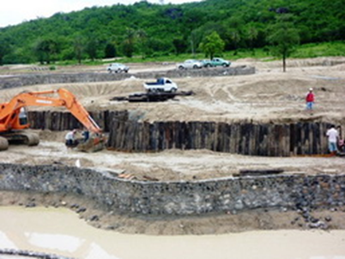

 | VDO 1 |  | VDO 2 |  | ภาพ 1

หน้าแรก |  | บริการรักษาความสะอาด |  | บริการดูแลสวน | บริการทำความสะอาดที่สูง | บริการอื่นๆ | ติดต่อเรา

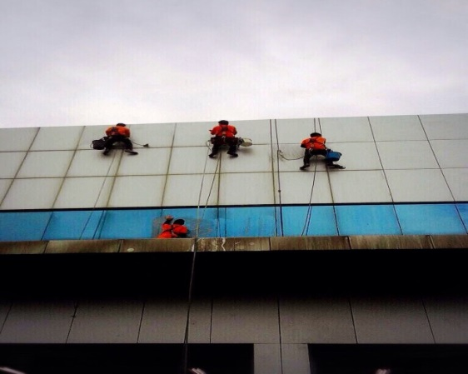
บริษัทยูไนเต็ด คลีนนิ่ง แอนด์ ซัพพลาย จำกัด เป็นบริษัทที่อยู่ในเครือบริษัทยูไนเต็ด ลีดเดอร์ คลีนนิ่ง เซอร์วิส จำกัด ก่อตั้งตั้งแต่ปี2548 มีพนักงานประมาณ 500 คน บริหารทีมผู้บริหารที่มีประสบการณ์มากกว่า 15 ปีประกอบธุรกิจด้าน
- จัดหาพนักงานทำความสะอาด
- จัดหาพนักงานดูแลสวน
- รับออกแบบจัดสวน
- งานทำความสะอาดที่สูงโครงสร้างอาคาร
- รับปรับพื้นที่ปลูกสร้างอาคาร,จัดทำสนามฟุตบอล
- รับทาสีภายนอก-ภายใน โรงงาน,อาคาร,สำนักงานต่างๆ

บริการรักษาความสะอาด
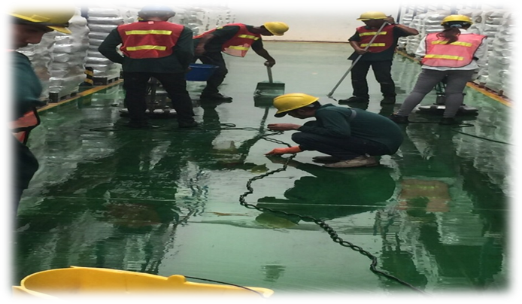
รายละเอียด

บริการดูแลสวน
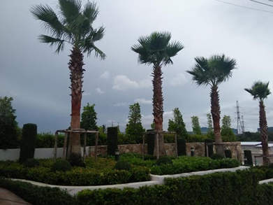
รายละเอียด

บริการทำความสะอาดที่สูง
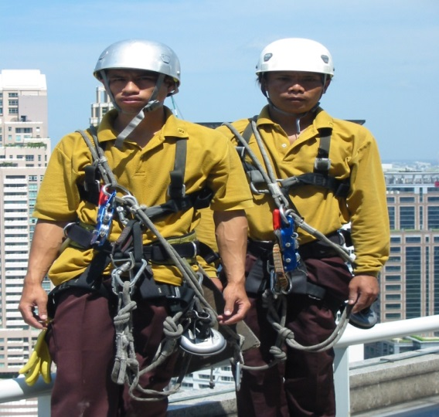
รายละเอียด

บริการอื่นๆ
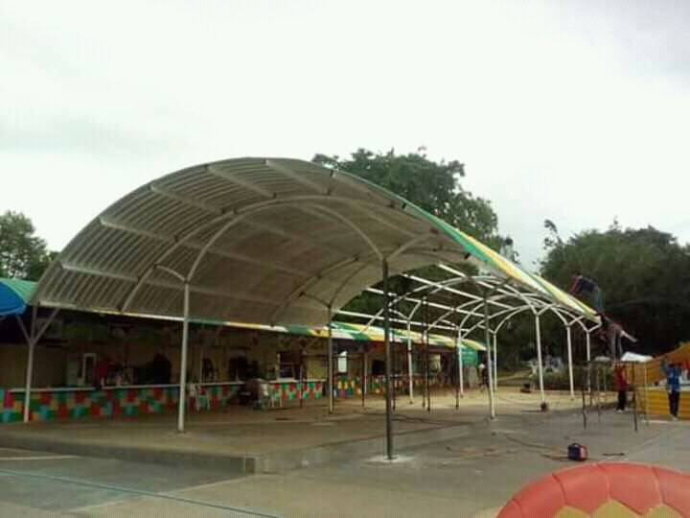
รายละเอียด

